gaming
견 적 서

 |  | 귀하
전화 :
팩스 :
담당 :

아래와 같이 견적합니다.

견 적 합 계 : | ₩1,210,000
견 적 일 자 : | 2016-06-01
결 재 조 건 :

품 명 | 규 격 | 수 량 | 단 가 | 금 액 | 세 액 | 합 계 액
 |  |  |  | - | - | -
노트북 | hp 15-ak011tx plus | 1 | 1,100,000 | 1,100,000 | 110,000 | 1,210,000
 |  |  |  | - | - | -
 | 인텔 i5-6300HQ 2.3GHz 쿼드코어 |  |  | - | - | -
 | 8GB DDR3L Memory (max 16GB) |  |  | - | - | -
 | 256GB SSD + 1TB HDD |  |  | - | - | -
 | DVD Super Multi
 | Geforce GTX950M 4GB |  |  |  | - | -
 | 무게 2.4Kg |  |  |  | - | -
 | 15.6인치 1920 x 1080 Full HD 해상도 |  |  |  | - | -
 | Windows 10 Pro 64bit (Windows 7 Pro Downgradable) |  |  |  | - | -
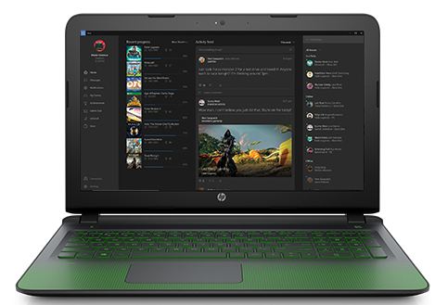
 |  |  |  |  | - | -
 |  |  |  | - | - | -
 |  |  |  | - | - | -
 |  |  |  |  | - | -
 |  |  |  |  | - | -
 |  |  |  | - | - | -
 |  |  |  |  | - | -
 |  |  |  |  | - | -
 |  |  |  |  | - | -
 |  |  |  |  | - | -
 |  |  |  |  | - | -
 |  |  |  |  | - | -
 |  |  |  |  | - | -
 |  |  |  |  | - | -
 |  |  |  |  | - | -
 |  |  |  |  | - | -
 |  |  |  |  | - | -
 |  |  |  |  | - | -
* 결제계좌 : 신한 110-138-600484 씨-넷 |  |  | 합 계 | 합 계 | 110,000 | 1,210,000
* 견적담당 : | 조규장(010-2910-7760)
* REMARK

450g3_ssd
견 적 서

 |  | 귀하
전화 :
팩스 :
담당 :

아래와 같이 견적합니다.

견 적 합 계 : | ₩1,100,000
견 적 일 자 : | 2016-06-01
결 재 조 건 :

품 명 | 규 격 | 수 량 | 단 가 | 금 액 | 세 액 | 합 계 액
 |  |  |  | - | - | -
노트북 | HP 450 G3 SSD | 1 | 1,000,000 | 1,000,000 | 100,000 | 1,100,000
 |  |  |  | - | - | -
 | 인텔 i5-6200U 2.3GHz |  |  | - | - | -
 | 8GB DDR3L Memory (max 16GB) |  |  | - | - | -
 | 256GB SSD + 1TB HDD |  |  | - | - | -
 | DVD Super Multi
 | AMD Radeon R7 M340 + intel HD 520 |  |  |  | - | -
 | 무게 2.4Kg |  |  |  | - | -
 | 15.6인치 1920 x 1080 Full HD 해상도 |  |  |  | - | -
 | Windows 7 Pro 64bit |  |  |  | - | -
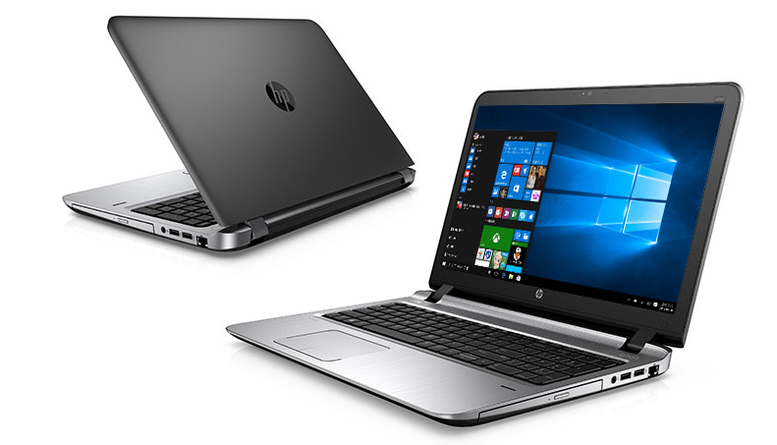
 |  |  |  |  | - | -
 |  |  |  | - | - | -
 |  |  |  | - | - | -
 |  |  |  |  | - | -
 |  |  |  |  | - | -
 |  |  |  | - | - | -
 |  |  |  |  | - | -
 |  |  |  |  | - | -
 |  |  |  |  | - | -
 |  |  |  |  | - | -
 |  |  |  |  | - | -
 |  |  |  |  | - | -
 |  |  |  |  | - | -
 |  |  |  |  | - | -
 |  |  |  |  | - | -
 |  |  |  |  | - | -
 |  |  |  |  | - | -
 |  |  |  |  | - | -
* 결제계좌 : 신한 110-138-600484 씨-넷 |  |  | 합 계 | 합 계 | 100,000 | 1,100,000
* 견적담당 : | 조규장(010-2910-7760)
* REMARK

